Grafo1
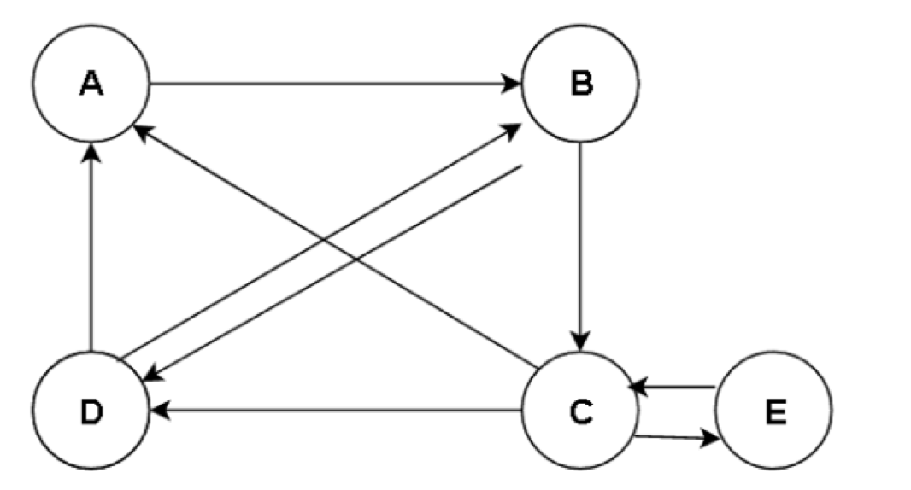
 | A | B | C | D | E
A | 0 | 0 | 0.33333333333 | 0.5 | 0 | 0.2 |  | 0.16666666667
B | 1 | 0 | 0 | 0.5 | 0 | 0.2 |  | 0.3
C | 0 | 0.5 | 0 | 0 | 1 | 0.2 |  | 0.3
D | 0 | 0.5 | 0.33333333333 | 0 | 0 | 0.2 |  | 0.16666666667
E | 0 | 0 | 0.33333333333 | 0 | 0 | 0.2 |  | 0.066666666667

 |  |  |  |  |  |  | Porcentaje | 100.00%

 | A | B | C | D | E
A | 0 | 0 | 0.33333333333 | 0.5 | 0 | 0.16666666667 |  | 0.18333333333
B | 1 | 0 | 0 | 0.5 | 0 | 0.3 |  | 0.25
C | 0 | 0.5 | 0 | 0 | 1 | 0.3 |  | 0.21666666667
D | 0 | 0.5 | 0.33333333333 | 0 | 0 | 0.16666666667 |  | 0.25
E | 0 | 0 | 0.33333333333 | 0 | 0 | 0.066666666667 |  | 0.1

 |  |  |  |  |  |  | Porcentaje | 100.00%

 | A | B | C | D | E
A | 0 | 0 | 0.33333333333 | 0.5 | 0 | 0.18333333333 |  | 0.19722222222
B | 1 | 0 | 0 | 0.5 | 0 | 0.25 |  | 0.30833333333
C | 0 | 0.5 | 0 | 0 | 1 | 0.21666666667 |  | 0.225
D | 0 | 0.5 | 0.33333333333 | 0 | 0 | 0.25 |  | 0.19722222222
E | 0 | 0 | 0.33333333333 | 0 | 0 | 0.1 |  | 0.072222222222

 |  |  |  |  |  |  | Porcentaje | 100.00%

 | A | B | C | D | E
A | 0 | 0 | 0.33333333333 | 0.5 | 0 | 0.19722222222 |  | 0.17361111111
B | 1 | 0 | 0 | 0.5 | 0 | 0.30833333333 |  | 0.29583333333
C | 0 | 0.5 | 0 | 0 | 1 | 0.225 |  | 0.22638888889
D | 0 | 0.5 | 0.33333333333 | 0 | 0 | 0.19722222222 |  | 0.22916666667
E | 0 | 0 | 0.33333333333 | 0 | 0 | 0.072222222222 |  | 0.075

 |  |  |  |  |  |  | Porcentaje | 100.00%

 | A | B | C | D | E
A | 0 | 0 | 0.33333333333 | 0.5 | 0 | 0.17361111111 |  | 0.1900462963
B | 1 | 0 | 0 | 0.5 | 0 | 0.29583333333 |  | 0.28819444444
C | 0 | 0.5 | 0 | 0 | 1 | 0.22638888889 |  | 0.22291666667
D | 0 | 0.5 | 0.33333333333 | 0 | 0 | 0.22916666667 |  | 0.22337962963
E | 0 | 0 | 0.33333333333 | 0 | 0 | 0.075 |  | 0.075462962963

 |  |  |  |  |  |  | Porcentaje | 100.00%

 | A | B | C | D | E
A | 0 | 0 | 0.33333333333 | 0.5 | 0 | 0.1900462963 |  | 0.18599537037
B | 1 | 0 | 0 | 0.5 | 0 | 0.28819444444 |  | 0.30173611111
C | 0 | 0.5 | 0 | 0 | 1 | 0.22291666667 |  | 0.21956018519
D | 0 | 0.5 | 0.33333333333 | 0 | 0 | 0.22337962963 |  | 0.21840277778
E | 0 | 0 | 0.33333333333 | 0 | 0 | 0.075462962963 |  | 0.074305555556

 |  |  |  |  |  |  | Porcentaje | 100.00%

 | A | B | C | D | E
A | 0 | 0 | 0.33333333333 | 0.5 | 0 | 0.18599537037 |  | 0.18238811728
B | 1 | 0 | 0 | 0.5 | 0 | 0.30173611111 |  | 0.29519675926
C | 0 | 0.5 | 0 | 0 | 1 | 0.21956018519 |  | 0.22517361111
D | 0 | 0.5 | 0.33333333333 | 0 | 0 | 0.21840277778 |  | 0.22405478395
E | 0 | 0 | 0.33333333333 | 0 | 0 | 0.074305555556 |  | 0.073186728395

 |  |  |  |  |  |  | Porcentaje | 100.00%

 | A | B | C | D | E
A | 0 | 0 | 0.33333333333 | 0.5 | 0 | 0.18238811728 |  | 0.18708526235
B | 1 | 0 | 0 | 0.5 | 0 | 0.29519675926 |  | 0.29441550926
C | 0 | 0.5 | 0 | 0 | 1 | 0.22517361111 |  | 0.22078510802
D | 0 | 0.5 | 0.33333333333 | 0 | 0 | 0.22405478395 |  | 0.22265625
E | 0 | 0 | 0.33333333333 | 0 | 0 | 0.073186728395 |  | 0.07505787037

 |  |  |  |  |  |  | Porcentaje | 100.00%

 | A | B | C | D | E
A | 0 | 0 | 0.33333333333 | 0.5 | 0 | 0.18708526235 |  | 0.18492316101
B | 1 | 0 | 0 | 0.5 | 0 | 0.29441550926 |  | 0.29841338735
C | 0 | 0.5 | 0 | 0 | 1 | 0.22078510802 |  | 0.222265625
D | 0 | 0.5 | 0.33333333333 | 0 | 0 | 0.22265625 |  | 0.22080279064
E | 0 | 0 | 0.33333333333 | 0 | 0 | 0.07505787037 |  | 0.073595036008

 |  |  |  |  |  |  | Porcentaje | 100.00%

 | A | B | C | D | E
A | 0 | 0 | 0.33333333333 | 0.5 | 0 | 0.18492316101 |  | 18%
B | 1 | 0 | 0 | 0.5 | 0 | 0.29841338735 |  | 30%
C | 0 | 0.5 | 0 | 0 | 1 | 0.222265625 |  | 22%
D | 0 | 0.5 | 0.33333333333 | 0 | 0 | 0.22080279064 |  | 22%
E | 0 | 0 | 0.33333333333 | 0 | 0 | 0.073595036008 |  | 7%

 |  |  |  |  |  |  | Porcentaje | 100.00%

Grafo2
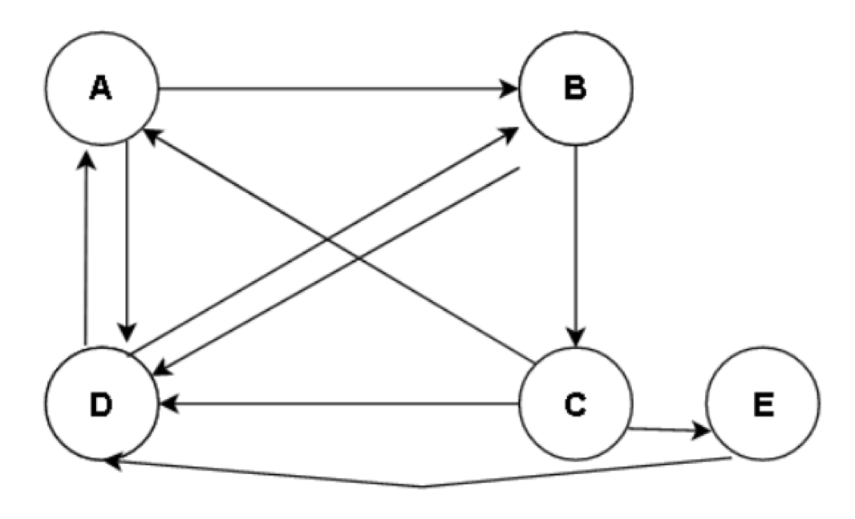
 | A | B | C | D | E
A | 0 | 0 | 0.33333333333 | 0.5 | 0 | 0.2 | 0.16666666667
B | 0.5 | 0 | 0 | 0.5 | 0 | 0.2 | 0.2
C | 0 | 0.5 | 0 | 0 | 0 | 0.2 | 0.1
D | 0.5 | 0.5 | 0.33333333333 | 0 | 1 | 0.2 | 0.46666666667
E | 0 | 0 | 0.33333333333 | 0 | 0 | 0.2 | 0.066666666667
 |  |  |  |  |  |  | 100%
 | A | B | C | D | E
A | 0 | 0 | 0.33333333333 | 0.5 | 0 | 0.16666666667 | 0.26666666667
B | 0.5 | 0 | 0 | 0.5 | 0 | 0.2 | 0.31666666667
C | 0 | 0.5 | 0 | 0 | 0 | 0.1 | 0.1
D | 0.5 | 0.5 | 0.33333333333 | 0 | 1 | 0.46666666667 | 0.28333333333
E | 0 | 0 | 0.33333333333 | 0 | 0 | 0.066666666667 | 0.033333333333
 |  |  |  |  |  |  | 100%
 | A | B | C | D | E
A | 0 | 0 | 0.33333333333 | 0.5 | 0 | 0.26666666667 | 0.175
B | 0.5 | 0 | 0 | 0.5 | 0 | 0.31666666667 | 0.275
C | 0 | 0.5 | 0 | 0 | 0 | 0.1 | 0.15833333333
D | 0.5 | 0.5 | 0.33333333333 | 0 | 1 | 0.28333333333 | 0.35833333333
E | 0 | 0 | 0.33333333333 | 0 | 0 | 0.033333333333 | 0.033333333333
 |  |  |  |  |  |  | 100%
 | A | B | C | D | E
A | 0 | 0 | 0.33333333333 | 0.5 | 0 | 0.175 | 0.23194444444
B | 0.5 | 0 | 0 | 0.5 | 0 | 0.275 | 0.26666666667
C | 0 | 0.5 | 0 | 0 | 0 | 0.15833333333 | 0.1375
D | 0.5 | 0.5 | 0.33333333333 | 0 | 1 | 0.35833333333 | 0.31111111111
E | 0 | 0 | 0.33333333333 | 0 | 0 | 0.033333333333 | 0.052777777778
 |  |  |  |  |  |  | 100%
 | A | B | C | D | E
A | 0 | 0 | 0.33333333333 | 0.5 | 0 | 0.23194444444 | 0.20138888889
B | 0.5 | 0 | 0 | 0.5 | 0 | 0.26666666667 | 0.27152777778
C | 0 | 0.5 | 0 | 0 | 0 | 0.1375 | 0.13333333333
D | 0.5 | 0.5 | 0.33333333333 | 0 | 1 | 0.31111111111 | 0.34791666667
E | 0 | 0 | 0.33333333333 | 0 | 0 | 0.052777777778 | 0.045833333333
 |  |  |  |  |  |  | 100%
 | A | B | C | D | E
A | 0 | 0 | 0.33333333333 | 0.5 | 0 | 0.20138888889 | 0.21840277778
B | 0.5 | 0 | 0 | 0.5 | 0 | 0.27152777778 | 0.27465277778
C | 0 | 0.5 | 0 | 0 | 0 | 0.13333333333 | 0.13576388889
D | 0.5 | 0.5 | 0.33333333333 | 0 | 1 | 0.34791666667 | 0.32673611111
E | 0 | 0 | 0.33333333333 | 0 | 0 | 0.045833333333 | 0.044444444444
 |  |  |  |  |  |  | 100%
 | A | B | C | D | E
A | 0 | 0 | 0.33333333333 | 0.5 | 0 | 0.21840277778 | 0.20862268519
B | 0.5 | 0 | 0 | 0.5 | 0 | 0.27465277778 | 0.27256944444
C | 0 | 0.5 | 0 | 0 | 0 | 0.13576388889 | 0.13732638889
D | 0.5 | 0.5 | 0.33333333333 | 0 | 1 | 0.32673611111 | 0.33622685185
E | 0 | 0 | 0.33333333333 | 0 | 0 | 0.044444444444 | 0.04525462963
 |  |  |  |  |  |  | 100%
 | A | B | C | D | E
A | 0 | 0 | 0.33333333333 | 0.5 | 0 | 0.20862268519 | 0.21388888889
B | 0.5 | 0 | 0 | 0.5 | 0 | 0.27256944444 | 0.27242476852
C | 0 | 0.5 | 0 | 0 | 0 | 0.13732638889 | 0.13628472222
D | 0.5 | 0.5 | 0.33333333333 | 0 | 1 | 0.33622685185 | 0.33162615741
E | 0 | 0 | 0.33333333333 | 0 | 0 | 0.04525462963 | 0.045775462963
 |  |  |  |  |  |  | 100%
 | A | B | C | D | E
A | 0 | 0 | 0.33333333333 | 0.5 | 0 | 0.21388888889 | 0.21124131944
B | 0.5 | 0 | 0 | 0.5 | 0 | 0.27242476852 | 0.27275752315
C | 0 | 0.5 | 0 | 0 | 0 | 0.13628472222 | 0.13621238426
D | 0.5 | 0.5 | 0.33333333333 | 0 | 1 | 0.33162615741 | 0.33436053241
E | 0 | 0 | 0.33333333333 | 0 | 0 | 0.045775462963 | 0.045428240741
 |  |  |  |  |  |  | 100%
 | A | B | C | D | E
A | 0 | 0 | 0.33333333333 | 0.5 | 0 | 0.21124131944 | 21%
B | 0.5 | 0 | 0 | 0.5 | 0 | 0.27275752315 | 27%
C | 0 | 0.5 | 0 | 0 | 0 | 0.13621238426 | 14%
D | 0.5 | 0.5 | 0.33333333333 | 0 | 1 | 0.33436053241 | 33%
E | 0 | 0 | 0.33333333333 | 0 | 0 | 0.045428240741 | 5%
 |  |  |  |  |  |  | 100%

